Sheet1
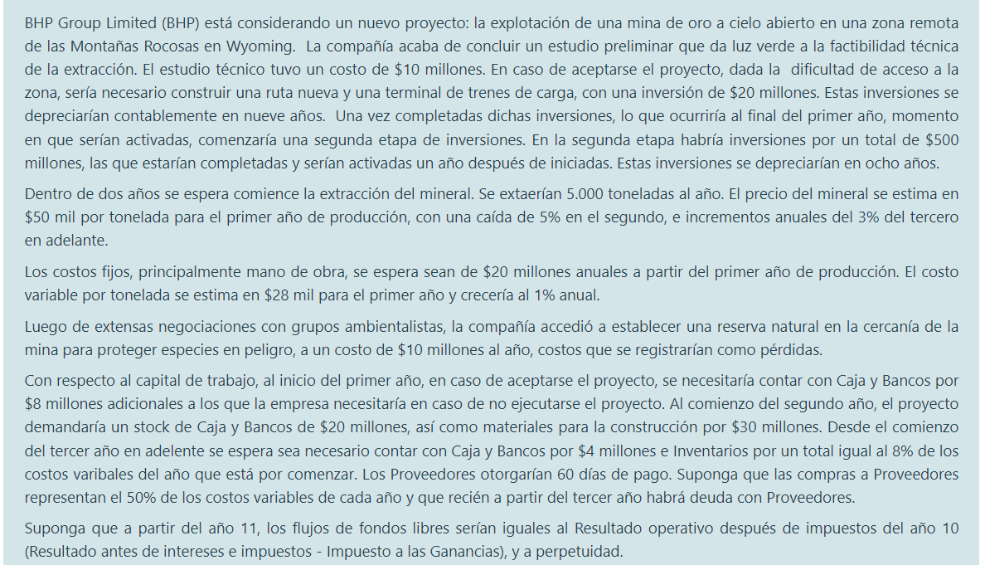
 |  |  |  |  | FLUJOS INCREMENTALES, PORQUE QUIERE COMPARAR FLUJOS PROYECTADOS SI SE ACEPTASE O NO EL PROYECTO
 |  |  |  |  |  | ESTUDIO TECNICO | 10,000,000.00 | COSTO HUNDIDO

 |  |  |  |  |  | PRIMERA ETAPA DE INVERSIONES (AÑO 0 = "ACTIVADAS AL FINAL DEL PRIMER AÑO")
 |  |  |  |  |  | RUTA Y TERMINAL | 20,000,000.00 | COSTO SI ACEPTA PROYECTO
 |  |  |  |  |  | AMORT. RUTA Y TERMINAL | 2,222,222.22 | SE DEPRECIA EN 9 AÑOS

 |  |  |  |  |  | SEGUNDA ETAPA DE INVERSIONES (AÑO 1 = "ACTIVADAS UN AÑO DESPUES DE INICIADAS ")
 |  |  |  |  |  | TOTAL INVERTIDO | 500,000,000.00
 |  |  |  |  |  | AMORT. INVERSION | 62,500,000.00 | DEPRECIA EN 8 AÑOS

 |  |  |  |  |  | AÑO 4 = "DESPUES DE DOS AÑOS [ DESDE QUE EMPIEZA LA INVERISION ] "
 |  |  |  |  |  | VENTAS | EXTRACCIÓN | 5000 TON
 |  |  |  |  |  |  | PRECIO | 50000 / TON | PRIMER AÑO
 |  |  |  |  |  |  | VARIACION | -0.05 | SEGUNDO
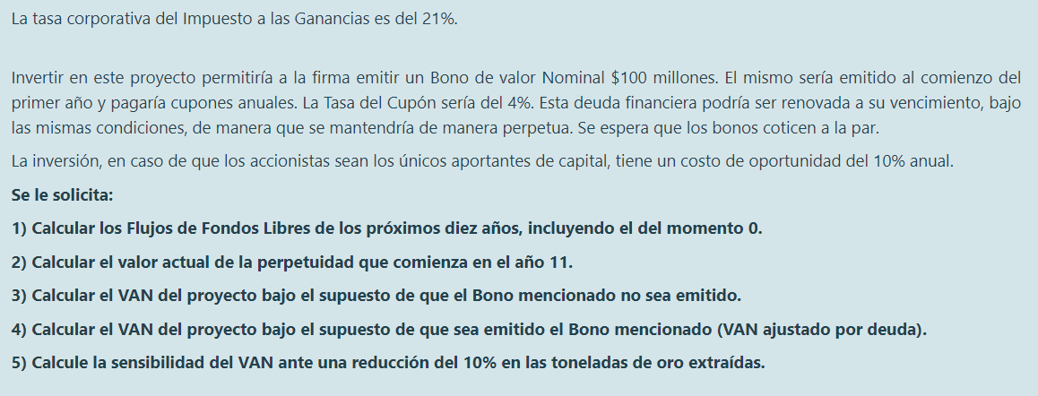
 |  |  |  |  |  |  | VARIACION | 0.03 | A PARTIR DEL TERCERO

 |  |  |  |  |  | COSTOS | FIJOS | 20,000,000.00
 |  |  |  |  |  |  | AMBIENTA | 10,000,000.00
 |  |  |  |  |  |  | VAR | 140,000,000.00 | AUMETNAN EN 0,01

 |  |  |  |  |  | CAPITAL DE TRABAJO | CAJA Y BANCOS 1 | 8,000,000.00 | EN CASO DE ACPETAR ( COMO ES INCREMENTAL, NO LO NECESITA SI NO ACEPTA
 |  |  |  |  |  |  | CAJA Y BANCOS 2 | 20,000,000.00
 |  |  |  |  |  |  | INVENTARIOS 2 | 30,000,000.00
 |  |  |  |  |  |  | C Y B 3 + | 4,000,000.00
 |  |  |  |  |  |  | INV 3 + | 8% DE C VAR DEL AÑO SIGUIENTE
 |  |  |  |  |  |  | PROVEEDORES OTORGAN 60 DIAS DE PAGO
 |  |  |  |  |  |  | COMPRAS A PROVEEDORES SON EL 0,5 DE COSTOS VARIABLES
 |  |  |  |  |  |  | DE 3 EN ADELANTE HAY DEUDA CON PROVEEDORES
 |  |  |  |  |  |  |  |  |  |  |  |  | COMIENZA PERPETUIDAD
Año | 0 | 1 | 2 | 3 | 4 | 5 | 6 | 7 | 8 | 9 | 10 | 11 | 12
Ventas |  |  |  |  | 250,000,000.00 | 237,500,000.00 | 244,625,000.00 | 251,963,750.00 | 259,522,662.50 | 267,308,342.38 | 275,327,592.65 | 283,587,420.43 | 292,095,043.04
Costos Fijos Operativos Erogables |  |  |  |  | 20,000,000.00 | 20,000,000.00 | 20,000,000.00 | 20,000,000.00 | 20,000,000.00 | 20,000,000.00 | 20,000,000.00 | 20,000,000.00 | 20,000,000.00
Costos Semifijos Operativos Erogables |  |  |  |  | 10,000,000.00 | 10,000,000.00 | 10,000,000.00 | 10,000,000.00 | 10,000,000.00 | 10,000,000.00 | 10,000,000.00 | 10,000,000.00 | 10,000,000.00
Costos Variables Operaivos Erogables |  |  |  |  | 140,000,000.00 | 141,400,000.00 | 142,814,000.00 | 144,242,140.00 | 145,684,561.40 | 147,141,407.01 | 148,612,821.08 | 150,098,949.29 | 151,599,938.79
Depreciaciones y Amortizaciones |  | 2,222,222.22 | 64,722,222.22 | 64,722,222.22 | 64,722,222.22 | 64,722,222.22 | 64,722,222.22 | 64,722,222.22 | 64,722,222.22 | 64,722,222.22 | 64,722,222.22 | 64,722,222.22 | 64,722,222.22
Ingreso por venta de activos fijos
Costo de venta de activos fijos
Resultado antes de intereses e impuesos | 0.00 | -2,222,222.22 | -64,722,222.22 | -64,722,222.22 | 15,277,777.78 | 1,377,777.78 | 7,088,777.78 | 12,999,387.78 | 19,115,878.88 | 25,444,713.14 | 31,992,549.34 | 38,766,248.91 | 45,772,882.03
Impuesto a las Ganancias 0,21 | 0.00 | -466,666.67 | -13,591,666.67 | -13,591,666.67 | 3,208,333.33 | 289,333.33 | 1,488,643.33 | 2,729,871.43 | 4,014,334.56 | 5,343,389.76 | 6,718,435.36 | 8,140,912.27 | 9,612,305.23

Activo Corriente | 8,000,000.00 | 50,000,000.00 | 4,000,000.00 | 116,000,000.00 | 117,120,000.00 | 118,251,200.00 | 119,393,712.00 | 120,547,649.12 | 121,713,125.61 | 122,890,256.87 | 124,079,159.44 | 125,279,951.03 | 4,000,000.00
Pasivo Corriente |  |  |  |  | 11,506,849.32 | 11,621,917.81 | 11,738,136.99 | 11,855,518.36 | 11,974,073.54 | 12,093,814.28 | 12,214,752.42 | 12,336,899.94 | 12,460,268.94
Capital de Trabajo | 8,000,000.00 | 50,000,000.00 | 4,000,000.00 | 116,000,000.00 | 105,613,150.68 | 106,629,282.19 | 107,655,575.01 | 108,692,130.76 | 109,739,052.07 | 110,796,442.59 | 111,864,407.02 | 112,943,051.09 | -8,460,268.94
Inversión en Capital de Trabajo | 20,000,000.00 | 42,000,000.00 | -46,000,000.00 | 112,000,000.00 | -10,386,849.32 | 1,016,131.51 | 1,026,292.82 | 1,036,555.75 | 1,046,921.31 | 1,057,390.52 | 1,067,964.43 | 1,078,644.07 | -121,403,320.03
Inversión en Activo no Corriente | 20,000,000.00 | 24,222,222.22 | -23,277,777.78 | 222,722,222.22 | -57,664,627.09 | 76,125,203.04 | 64,732,383.54 | 64,732,485.15 | 64,732,587.78 | 64,732,691.44 | 64,732,796.13 | 64,732,901.87 | -57,759,741.88
Flujos de Fondos Libres | -40,000,000.00 | -65,755,555.56 | 82,869,444.44 | -321,130,555.56 | 144,843,143.07 | -11,330,667.88 | 4,563,680.31 | 9,222,697.67 | 14,044,257.45 | 19,033,463.65 | 24,195,575.65 | 29,536,012.92 | 280,045,860.93

